Sheet1
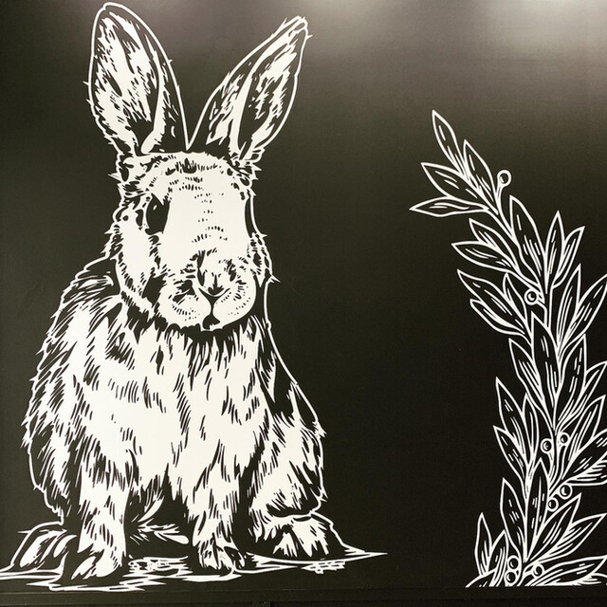
この画像は別のお店のロゴですが、
①画像みたいなタッチの「ウサギ」
※できれば片耳折れてて欲しいです。
②ウサギの頭に王冠を乗せて欲しいです。
③ウサギの手にダイアモンドを持たせて欲しいです。
もしくはウサギの背景？にダイアモンドを入れて欲しいです。
サロンのイメージカラーは、パープル、ライトパープル、グレー、ライトグレー、ブラック、ホワイトです。
よろしくお願いします。

